деком-я
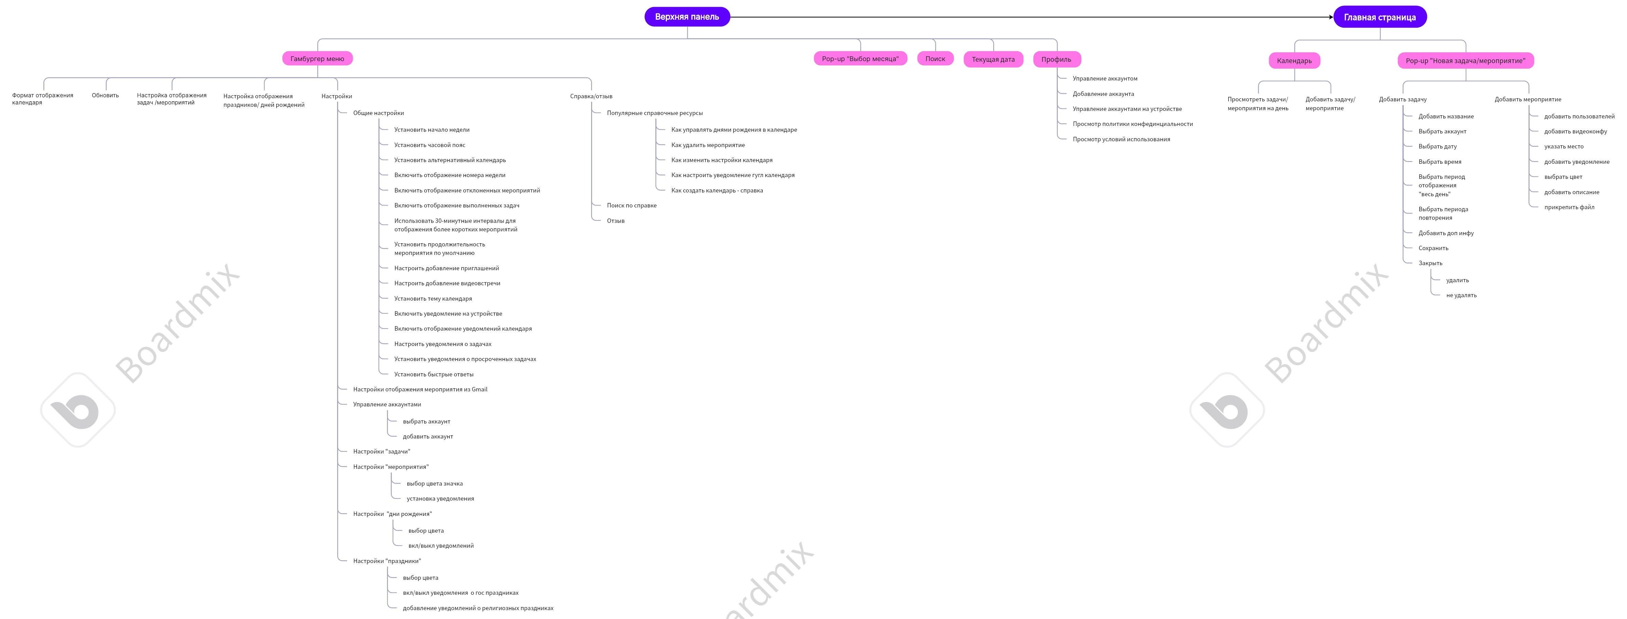

Негативные проверки
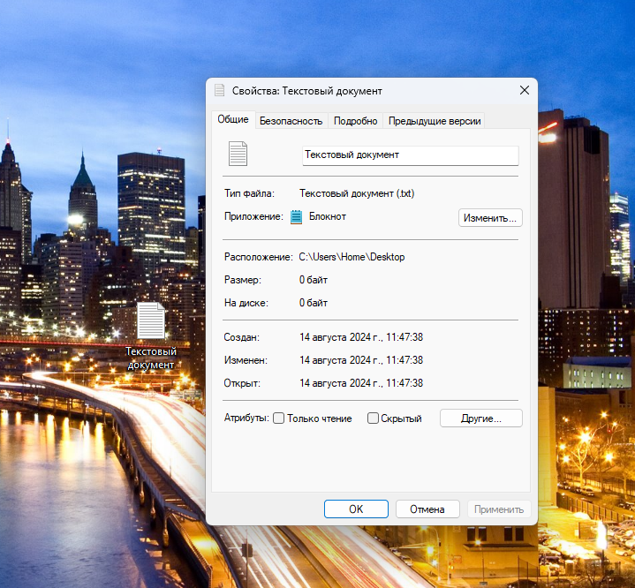
1. Ввести в поле дата значение дня "32" при создании задачи/мероприятия
2. Ввестив в поле дата значение месяца "15" при создании задачи/мероприятия
3. Ввести в поле дата значение года "8888" при создании задачи/мероприятия
4.Ввести в поле "дата" символы латиницей
5.Ввести дату без разделения точками
6.ввести в поле "время" невалидные данные
7.Создать задачу без заполненных данных
8.Создать мероприятие без заполненных данных
9.Создать мероприятие в 1999 г. или раньше
10.проверить прикрепление файла размером 0 кб к мероприятию
11.проверить прикрепление файла размером 20 гб к мероприятию
12.проверить добавление 100 новых мероприятий на одну дату
13.проверить добалвение 1000 новых задач на одну дату
14.создать мероприятие с началом в текущую дату и окончанием в прошедшую дату
15.Установить уведомление за "-1" день до ...

отчет
